화면 샘플
샘플 화면1:

 | link: <link href="css/bootstrap.min.css" rel="stylesheet"> <link href="css/btscss.css" rel="stylesheet"> <script src="https://cdn.staticfile.net/vue/2.4.2/vue.min.js"> </script>
메인화면:

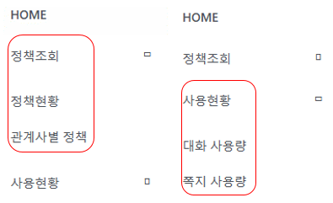
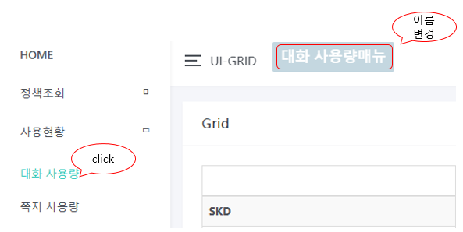
 | left nav: 정책조회: 정책현화, 관계사별 정책 포함 사용현황: 대화 사용량, 쪽지 사용량 포함 메뉴 클릭을 따라 메인화면에 매뉴 이름 변경: <script> var demo = new Vue({ el: '#main', data: { active: 'HOME' }, methods: { makeActive: function (item) { this.active = item; } } }); </script> UI-GRID 앞 표시 클릭하여 left nav 숨김 가능

left nav:

샘플 화면2:

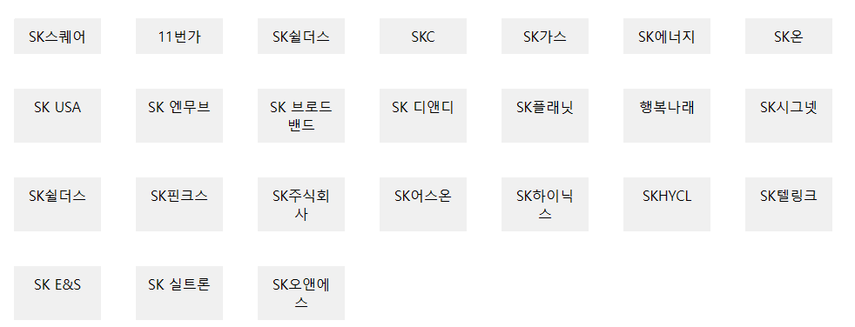
 | v-for 기능으로 데이터 조회 <script> new Vue({ el: '#Companylist', data: { obj: [ { name: 'SK스퀘어', id: 'SKSQ' }, { name: '11번가', id: '11ST' }, { name: 'SK쉴더스', id: 'SHIELDUS' }, . . . ], }, }) </script>

<a href..>를 통해 샘플 화면2로 이동하려고 했는데 vue 때문에 <a href..>로 이동 할수 없고 vue router기능 필요할 것 같습니다 ㅠ 이부분 좀 더 학습하고 보완하겠습니다 ﻿

